【様式3】記載例
【様式３】
現場環境改善費に関する実施状況写真

実施した内容を記載すること。
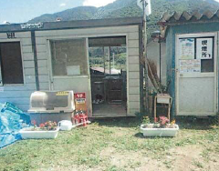 写真 | 写真番号 | 1
 | 計上費目名 | 仮設備関係
 | 実施内容 | 2.緑化・花壇
 | 【 説 明 】
 | 現場事務所付近に花壇ポットを設置

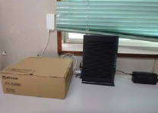 写真 | 写真番号 | 2
 | 計上費目名 | 営繕関係
 | 実施内容 | 1.現場事務所の快適化
 | 【 説 明 】
 | 現場事務所内の「インターネット環境の整備」

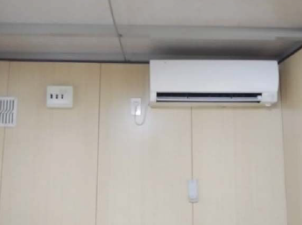 写真 | 写真番号 | 3
 | 計上費目名 | 営繕関係
 | 実施内容 | 4.現場休憩所の快適化
 | 【 説 明 】
 | 現場休憩所にエアコンを設置

【様式３】
現場環境改善費に関する実施状況写真

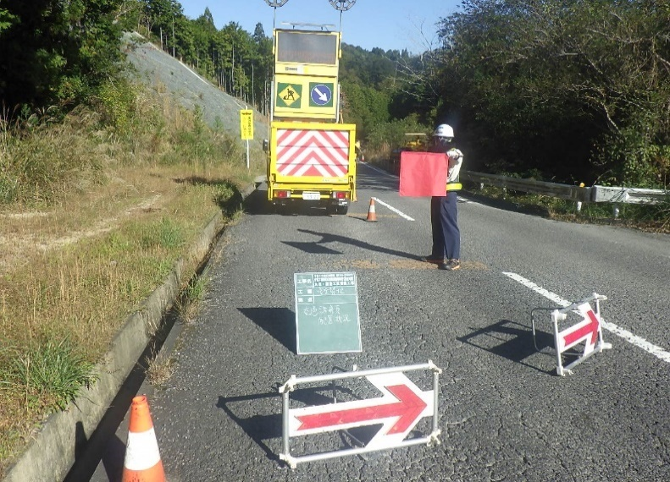 写真 | 写真番号 | 4
 | 計上費目名 | 安全関係
 | 実施内容 | 1.工事標識・照明等安全施設のイメージアップ
 | 【 説 明 】
 | 規制車両搭載式電光板の設置

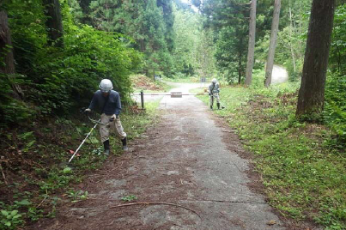 写真 | 写真番号 | 5
 | 計上費目名 | 地域連携
 | 実施内容 | 9.社会貢献
 | 【 説 明 】
 | 地域の除草作業へ参加

写真 | 写真番号 | 6
 | 計上費目名 | 熱中症対策・防寒対策
 | 実施内容 | 熱中症対策
 | 【 説 明 】
 | 遮光設備と大型扇風機の設置

【様式３】
現場環境改善費に関する実施状況写真

写真 | 写真番号 | 7
 | 計上費目名 | 熱中症対策・防寒対策
 | 実施内容 | 熱中症対策
 | 【 説 明 】
 | 休憩所に製氷機を設置

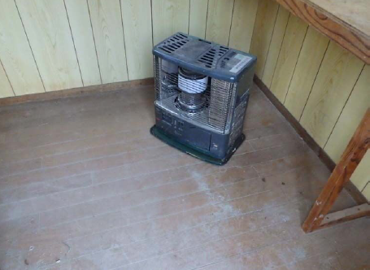 写真 | 写真番号 | 8
 | 計上費目名 | 熱中症対策・防寒対策
 | 実施内容 | 防寒対策
 | 【 説 明 】
 | 休憩所にストーブを設置

写真 | 写真番号 | 9
 | 計上費目名
 | 実施内容
 | 【 説 明 】

【様式３】
現場環境改善費に関する実施状況写真

写真 | 写真番号 | 10
 | 計上費目名
 | 実施内容
 | 【 説 明 】

写真 | 写真番号 | 11
 | 計上費目名
 | 実施内容
 | 【 説 明 】

写真 | 写真番号 | 12
 | 計上費目名
 | 実施内容
 | 【 説 明 】

